상품제안서
아이리버 향균처리 듀얼모드 멀티페어링 경량 블루투스 무소음마우스 | 상품코드: S44897

 |  |  |  |  |  |  | 02-713-8555 | www.synergygift.co.kr
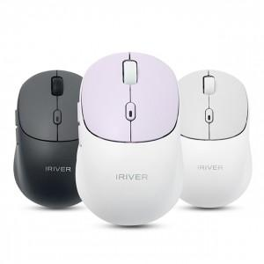 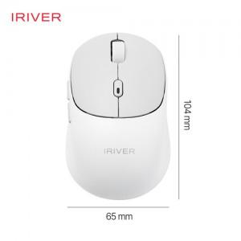 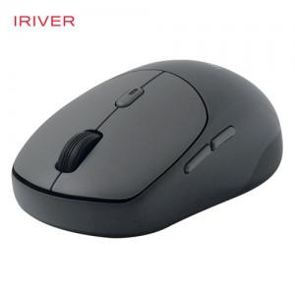

【상세/제작정보】 | 인쇄규격사이즈 : 약 2.5 x 1.2 cm

【인쇄/포장옵션】 | 실크, 레이저, 풀칼라 / 포장불가능

【공급단가】 | 수량 | 30~ | 100~ | 300~ | 500~ | 1,000~
*VAT별도 | 화이트 | 15,600원 | 14,700원 | 14,000원 | 13,800원 | 13,600원
 | 블랙 | 15,600원 | 14,700원 | 14,000원 | 13,800원 | 13,600원
 | 라벤더 | 15,600원 | 14,700원 | 14,000원 | 13,800원 | 13,600원

【상품 URL】 | https://www.synergygift.co.kr:443/src/goods_detail.php?gdno=44897

